福岡
ご記入方法
・ 赤太枠内をご記入ください。
・ 記入漏れがありますと、受付できない場合がございます。
・ 作型は「露地」「ハウス」等を、「ハウス」は「促成・抑制・雨よけ」等から
ご選択ください。
※全角10文字まで
 |  | 土 壌 分 析 依 頼 書 |  |  |  |  |  |  | 代理店名：福 岡 生 科 研 (株)
JA名または 所属団体名
生産者様情報 | ふりがな
例
 | 生産者様名
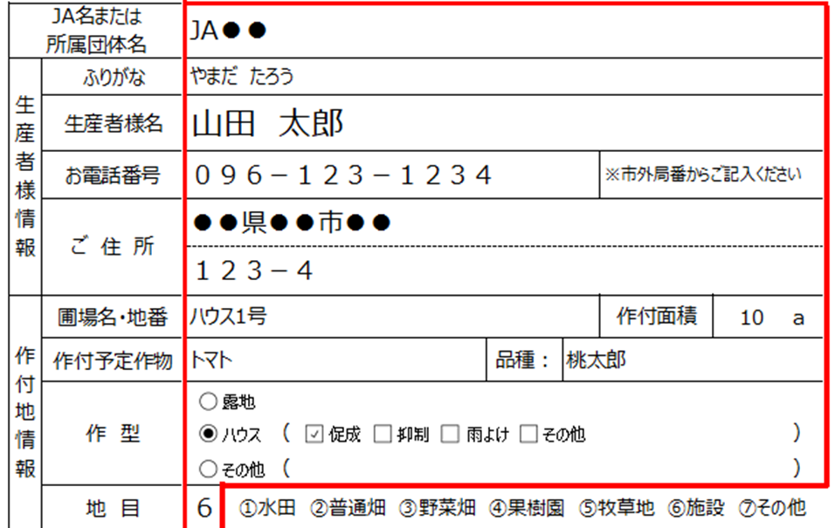
 | お電話番号 |  |  |  |  |  |  | ※市外局番からご記入ください
※全角10文字まで
 | ご 住 所

作付地情報 | 圃場名・地番 |  |  |  |  |  |  | 作付面積 |  | a
 | 作付予定作物 |  |  |  |  |  | 品種：
 | 作 型
 |  |  |  | （ |  |  |  |  |  | ）
 |  |  |  | （ |  |  |  |  |  | ）
 | 地 目 |  | ①水田 ②普通畑 ③野菜畑 ④果樹園 ⑤牧草地 ⑥施設 ⑦その他
依頼内容 | 施肥設計 |  | ①分析値＋コメント＋施肥設計 ②分析値＋コメント ③分析数値のみ ④分析値＋施肥設計（コメント無し）
 | 分析区分

※ご記入いただいた個人情報は土壌分析
診断書の発送並びに関連するアフター
サービスおよび新商品・サービスに関する
情報をお送りするために利用します。
 | ※所轄・地域・農協の施肥基準
 | 施肥区分 | 窒素 |  | リン酸 | 加里 | 生産者様のコメント（圃場の気になる点など）

 | 合計

 | 土壌採取日 ： |  |  |  |  | 前作物：
 | 植付予定日 ： |  |  |  |  | ※土壌はサビの無い道具を用い、圃場全体より300～500g程度を採取してください。 |  |  |  |  | 2024.12

